界面&功能
界面相关 |  |  |  |  | 功能规则
 | 功能入口
 | 主界面

 | 主界面【当前为示例】
1
 |  |  |  | 美术需求 |  | 功能规则

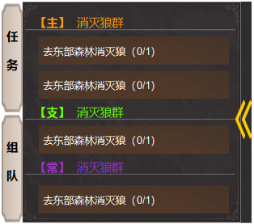
2
 |  |  | 1 | 页签，选中状态 | 1 | 点击任务按钮，展开右侧的任务追踪框。
 |  |  | 2 | 底图 | 2 | 显示任务目标，点击任务名称，展开下图中的详情框。
 |  |  | 3 | 收缩和展开按钮 | 3 | 点击按钮，关闭小框，收拢到左侧后，箭头变为展开方向。
 |  |  | 4 | 底框 | 4 | 任务框体内的文字， 主线用橙色，支线用绿色，其它日常和悬赏类用紫色。
3

4

1
 | 任务界面【主线任务】
2
3
4
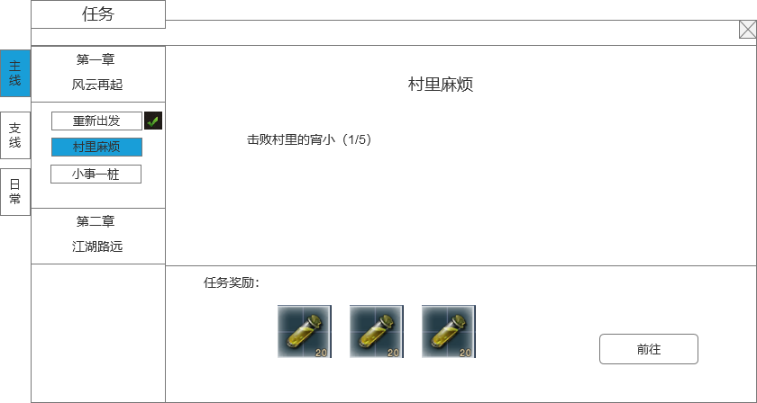
 |  | 1 | 任务界面页签 |  | 1 | 任务界面页签
 |  |  | ▶ | 显示【主线】、【支线】、【日常】页签 |  | ▶ | 显示【主线】、【支线】、【日常】页签
 |  |  | ▶ | 页签需要有选中状态 |  | ▶ | 页签需要有选中状态
 |  | 2 | 任务章节 |  | 2 | 任务章节
 |  |  | ▶ | 显示任务章节 |  | ▶ | 显示任务章节
 |  |  | ▶ | 章节有多章，整个列表可支持上下滑动 |  | ▶ | 章节有多章，整个列表可支持上下滑动
 |  | 3 | 任务名字列表 |  | 3 | 任务名字列表
 |  |  | ▶ | 显示每个章节的主线任务列表，完成不会消失 |  | ▶ | 显示每个章节的主线任务列表
 |  |  | ▶ | 任务有多个，整个列表可支持上下滑动 |  | ▶ | 任务有多个，整个列表可支持上下滑动
 |  |  | ▶ | 任务有选中效果 |  | ▶ | 任务有选中效果
 |  |  | ▶ | 章节可以支持展开还是收缩任务列表 |  | ▶ | 章节可以支持展开还是收缩任务列表
 |  | 4 | ▶ | 任务名字后面有✔标记任务是否是完成状态 | 4 | ▶ | 任务名字后面有✔标记任务是否是完成状态
 |  |  | 任务具体内容 |  |  | 任务具体内容
 |  |  | ▶ | 显示任务标题名字 |  | ▶ | 显示任务标题名字
 |  | 5 | ▶ | 显示任务具体内容 | 5 | ▶ | 显示任务具体内容
 |  |  | 任务奖励 |  |  | 任务奖励
 |  | 6 | ▶ | 显示任务的具体奖励信息 | 6 | ▶ | 显示任务的具体奖励信息
 |  |  | 任务状态 |  |  | 任务状态
 |  |  | ▶ | 如果是不能接取，显示“请完全前置任务”标签 |  | ▶ | 如果是不能接取，显示“请完全前置任务”标签
5
6
 |  |  | ▶ | 如果是可接取，显示接取任务按钮 |  | ▶ | 如果是可接取，显示接取任务按钮
 |  |  | ▶ | 如果是已接取，未完成，显示前往按钮 |  | ▶ | 如果是已接取，未完成，显示前往按钮
 |  |  | ▶ | 如果是已完成未领取奖励，显示领取奖励按钮 |  | ▶ | 如果是已完成未领取奖励，显示领取奖励按钮
 |  |  | ▶ | 如果是已完成已领取奖励，显示已完成标签 |  | ▶ | 如果是已完成已领取奖励，显示已完成标签

 | 任务界面【支线/日常任务】
1

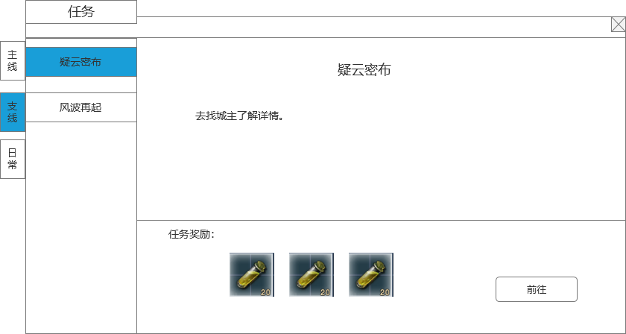
 |  | 1 | 支线任务名字列表 |  | 1 | 支线任务名字列表
 |  |  | ▶ | 显示已接取的支线任务，只显示已经接取的，没接取/已完成的不显示 |  | ▶ | 显示已接取的支线任务，只显示已经接取的，没接取/已完成的不显示
 |  |  | ▶ | 支线任务可以同时接取多个 |  | ▶ | 支线任务可以同时接取多个
 |  |  | ▶ | 任务有选中效果 |  | ▶ | 任务有选中效果
 |  |  | ▶ | 任务完成状态同上 |  | ▶ | 任务完成状态同上

3
 | NPC普通对话界面
1
2

 |  |  |  |  | 1 | NPC名字显示
 |  | 1 | NPC名字显示 |  |  | ▶ | 显示对话的NPC名字
 |  |  | ▶ | 显示对话的NPC名字
 |  |  |  |  | 2 | 对话内容区域
 |  | 2 | 对话内容区域 |  |  | ▶ | 显示对话的具体内容，最多显示3行
 |  |  | ▶ | 显示对话的具体内容，最多显示3行
 |  |  |  |  | 3 | 关闭按钮
 |  | 3 | 关闭按钮 |  |  | ▶ | 点击关闭按钮，关闭对话框

 | NPC任务对话界面

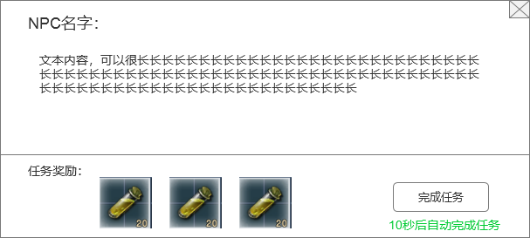
 |  | 1 | 任务奖励区域 |  | 1 | 任务奖励区域
 |  |  | ▶ | 显示该任务的任务奖励 |  | ▶ | 显示该任务的任务奖励

 |  | 2 | 任务状态 |  | 2 | 任务状态
 |  |  | ▶ | 如果是可以接取状态，显示接取任务按钮 |  | ▶ | 如果是可以接取状态，显示接取任务按钮
 |  |  | ▶ | 如果是连续对话，显示继续对话按钮 |  | ▶ | 如果是连续对话，显示继续对话按钮
 |  |  | ▶ | 如果是任务已完成，可领取奖励，显示领取奖励按钮 |  | ▶ | 如果是任务已完成，可领取奖励，显示领取奖励按钮

 |  | 3 | 提示文本 |  | 3 | 提示文本
 |  |  | ▶ | 如果玩家不操作，10秒后自动点击按钮。 |  | ▶ | 如果玩家不操作，10秒后自动点击按钮。

1
2
3

参考图
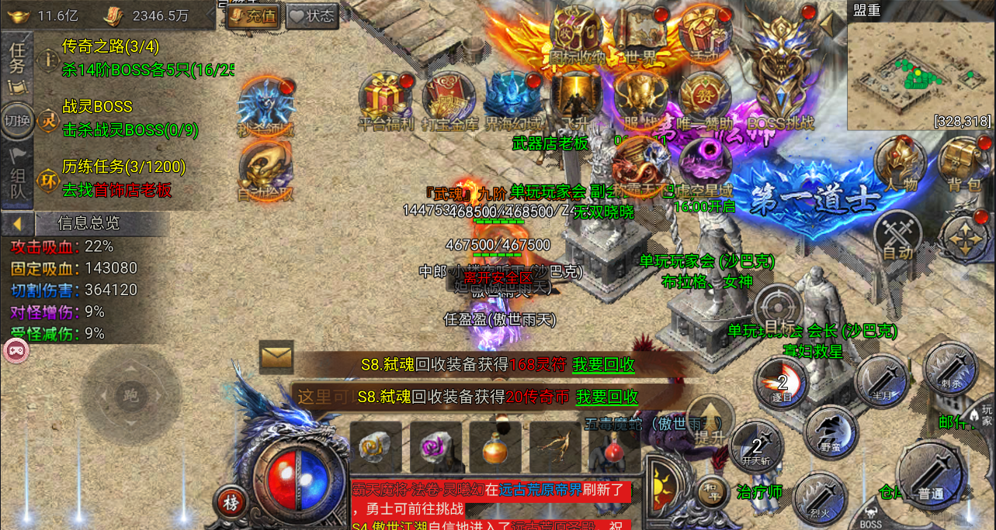
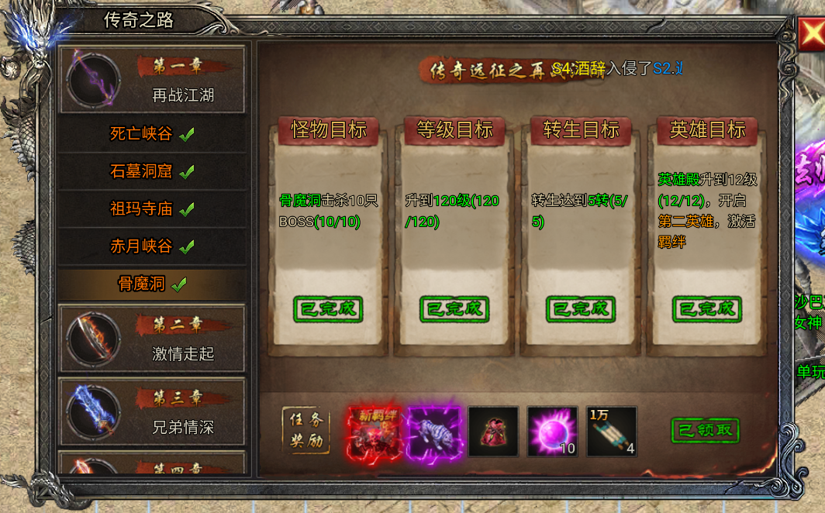
参考图

